상품제안서
글리베어 점착메모패드 (주문 제작형) | 상품코드: F25782

 |  |  |  |  |  |  | 02-412-0044 | www.easy1.co.kr
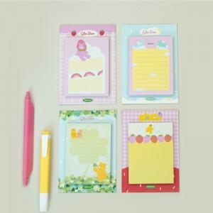

【상세/제작정보】 | *인쇄1 앞면 상,하단 로고 인쇄, 뒷면 전체인쇄 *인쇄2 앞,뒷면 전체인쇄

【인쇄/포장옵션】 | / OPP(비닐)

【공급단가】 | 수량 | 300~ | 500~ | 1,000~ | 3,000~ | 5,000~
*VAT별도 | 단가 | 910원 | 890원 | 870원 | 840원 | 800원

【상품 URL】 | https://easy1.co.kr:443/src/goods_detail.php?gdno=25782

